願書
別シートの願書（見本）を参照し、記載してください。
 |  |  |  |  |  |  |  |  |  |  |  |  |  |  |  |  | 整理番号 |  |  |  | ※
※網がけはプルダウンにより選択してください。
※数字は半角で入力をお願いします。

令和７年度 国立病院機構関東信越グループ 採用試験受験願書

職種 |  |  |  |  |  |  |  |  |  |  |  |  |  | 新卒・既卒の別 |  |  |  | 写真データ添付
写真データの添付は、別シートの写真データ加工方法を参考に加工し、貼付してください。

ふりがな
氏名 |  |  |  |  |  |  |  |  |  |  |  |  |  |  |  |  |  | ・本人脱帽単身 ・胸から上の写真で３ヶ月以内に撮影したもの

作成したデータ（送付データ）を保存する際は、（氏名記載）欄を自身の氏名に変更いただき、他シートの削除は絶対に行わないでください。
生年月日 | 西暦 |  |  |  |  | 年 | 月 |  | 日 | （ | 歳 | ） | 性別

e-mail

※「性別」欄の記載は任意です。未記載とすることも可能です。
現住所 | （ | 〒 |  |  |  | － |  | ） |  |  |  |  |  |  |  | 連絡先電話番号
 |  |  |  |  |  |  |  |  |  |  |  |  |  |  |  |  |  | － |  |  |  | －

上記以外の連絡先 （実家等） | （ | 〒 |  |  |  | － |  | ） |  |  |  |  |  |  |  | その他連絡先

学歴 | 在 学 期 間 |  |  |  |  |  | 学校名（高等学校卒業から記入） ※太枠に最終学歴を記載（新しい順）
 |  |  |  |  |  |  | 学校名 |  |  |  |  |  |  |  | 学部 | 学科 |  |  |  | 状況

職歴 | 在 職 期 間 |  |  |  |  |  | 勤 務 先 ※太枠に最終職歴を記載（新しい順） |  |  |  |  |  |  |  |  |  |  |  | 業務内容等

専門資格・ 免許等 | 年 |  | 月 |  | 資格等名称 |  |  |  |  |  | 趣味・スポーツ・特技等 |  |  |  |  |  |  |  |  |  | 健康状況

自己PR、志望動機及び希望看護領域（将来の希望を含む）

※別シート関東信越グループ病院一覧を参考に記載すること。
順 位 |  |  |  | 病 院 名 |  |  |  |  |  |  |  |  |  |  | 宿舎希望（有・無） |  |  | 希望試験日
第1希望
第2希望
第3希望

願書 (見本)
 |  |  |  |  |  |  |  |  |  |  |  |  |  |  |  |  |  |  |  |  |  | 整理番号 |  |  |  | ※
※網がけはプルダウンにより選択してください。
※数字は半角で入力をお願いします。

令和７年度 国立病院機構関東信越グループ 採用試験受験願書

職種 | 看護師 |  |  |  |  |  |  |  |  |  |  |  |  |  |  |  | 新卒・既卒の別 |  |  | 新卒 |  |  | 写真データ添付

ふりがな | かんしん はなこ
氏名 | 関信 花子 |  |  |  |  |  |  |  |  |  |  |  |  |  |  |  |  |  |  |  |  |  | ・本人脱帽単身 ・胸から上の写真で３ヶ月以内に撮影したもの

生年月日 | 西暦 |  | 2002 |  |  | 年 | 1 | 月 | 1 |  | 日 | （ | 21 | 歳 | ） | 性別 |  |  | 女

e-mail | kansin-hanako.ks@mail.hosp.go.jp

※「性別」欄の記載は任意です。未記載とすることも可能です。
現住所 | （ | 〒 | 152 |  |  | － | 0021 |  |  | ） |  |  |  |  |  |  |  |  |  |  | 連絡先電話番号
 | 東京都目黒区東が丘２－５－２３ |  |  |  |  |  |  |  |  |  |  |  |  |  |  |  |  |  |  |  | 080 |  | － | 0000 |  |  | － | 0000

上記以外の連絡先 （実家等） | （ | 〒 | 152 |  |  | － | 0021 |  |  | ） |  |  |  |  |  |  |  |  |  |  | その他連絡先
 | 同上

学歴 | 在 学 期 間 |  |  |  |  |  |  | 学校名（高等学校卒業から記入） ※太枠に最終学歴を記載（新しい順）
 |  |  |  |  |  |  |  | 学校名 |  |  |  |  |  |  |  |  |  | 学部 |  |  | 学科 |  |  |  | 状況
 | R3 |  | 4 |  | R7 |  | 3 | ○○○○大学 |  |  |  |  |  |  |  |  |  | 看護学部 |  |  | 看護学科 |  |  |  | 卒業見込み
 | H30 |  | 4 |  | R3 |  | 3 | 都立○○高校 |  |  |  |  |  |  |  |  |  |  |  |  | 普通科 |  |  |  | 卒業

職歴 | 在 職 期 間 |  |  |  |  |  |  | 勤 務 先 ※太枠に最終職歴を記載（新しい順） |  |  |  |  |  |  |  |  |  |  |  |  |  |  |  | 業務内容等

専門資格・ 免許等 | 年 |  | 月 |  | 資格等名称 |  |  |  |  |  |  |  |  | 趣味・スポーツ・特技等 |  |  |  |  |  |  |  |  |  |  |  | 健康状況
 | R7 |  | 4 |  | 看護師免許取得予定 |  |  |  |  |  |  |  |  | ・・・ |  |  |  |  |  |  |  |  |  |  |  | 良好

自己PR、志望動機及び希望看護領域（将来の希望を含む）
・・・・・

※別シート関東信越グループ病院一覧を参考に記載すること。
順 位 |  |  |  | 病 院 名 |  |  |  |  |  |  |  |  |  |  |  |  |  | 宿舎希望（有・無） |  |  |  |  | 希望試験日
第1希望 |  |  |  | 高崎総合医療センター |  |  |  |  |  |  |  |  |  |  |  |  |  | 有
第2希望 |  |  |  | 東京医療センター |  |  |  |  |  |  |  |  |  |  |  |  |  | 無 |  |  |  |  | １．１回目 （試験日：令和６年４月２０日）
第3希望 |  |  |  | 千葉医療センター |  |  |  |  |  |  |  |  |  |  |  |  |  | 無

写真データ加工方法（参考）
１．取り込んだ画像データをコピーして貼付け

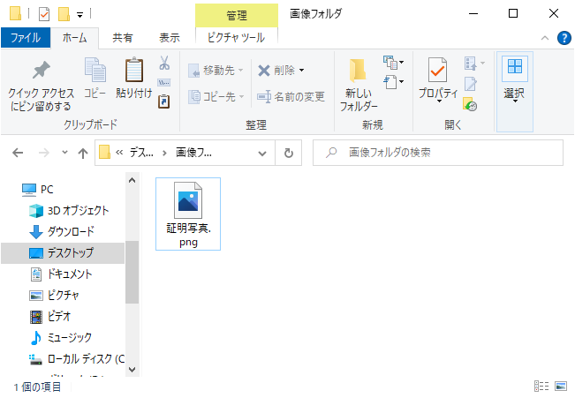

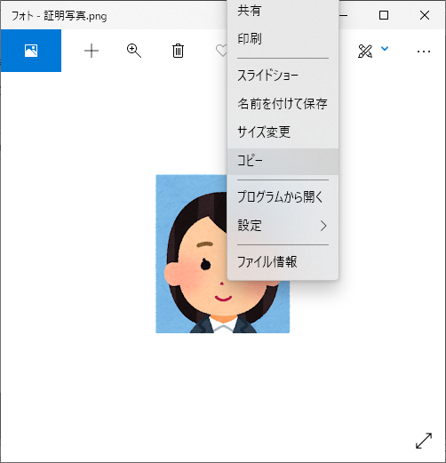

②コピーした後、右クリックから「貼り付け」を選択すると、画像が任意の場所に貼り付けられる

①画像データを開き、写真データを右クリックし、コピーを選択

２．画像サイズを調整

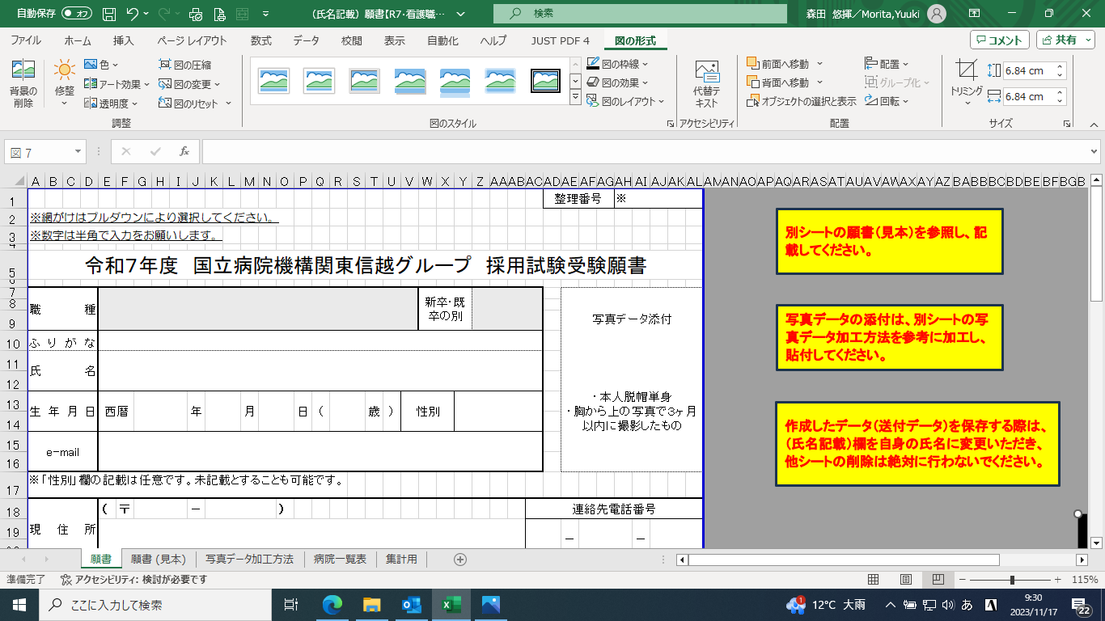

①貼りつけたい位置に写真を移動させる。

※ドラッグにて位置を「写真データ添付」の場所まで移動

２．画像サイズを調整

②上段カーソル「図の形式」を選択し、トリミングを選択

③右の写真通り、８カ所に黒い線が入るため、「胸から上の写真」で、縦４：横３の割合になるよう切り抜く

２．画像サイズを調整

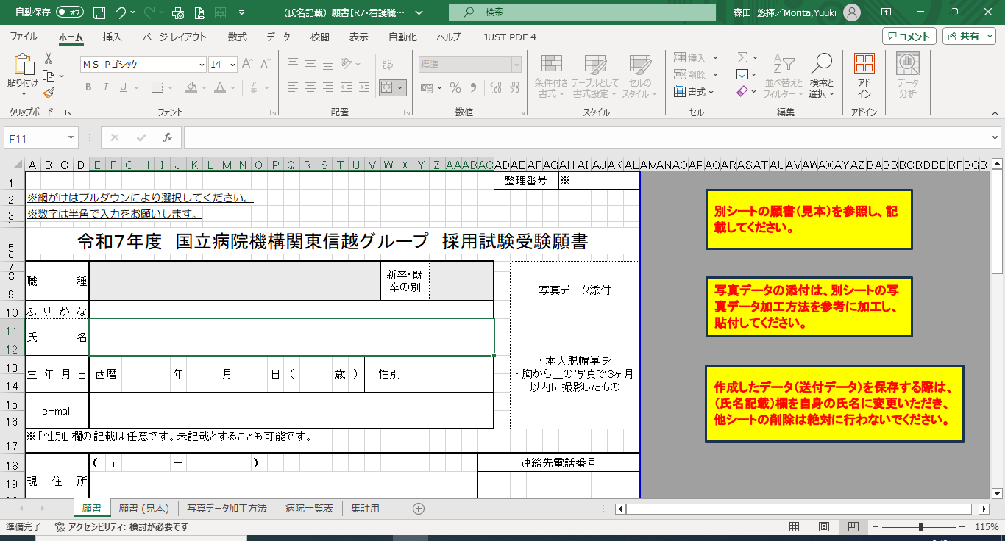

④サイズが合わない場合は、画像データにカーソルを合わせると、８カ所に○のボタンが付くため「角にある○ボタン」にカーソルを合わせサイズ調整をしてください。

※ダメな例

※ここで辺（角ではない）にある○ボタンでサイズ調整すると画像がおかしくなるため注意してください。

